基本游戏机制
基本游戏机制
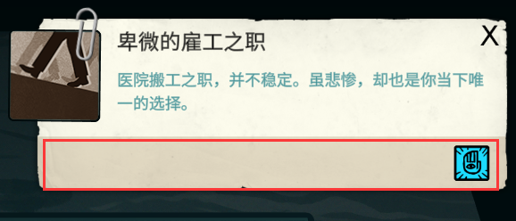

框住的区域为性相
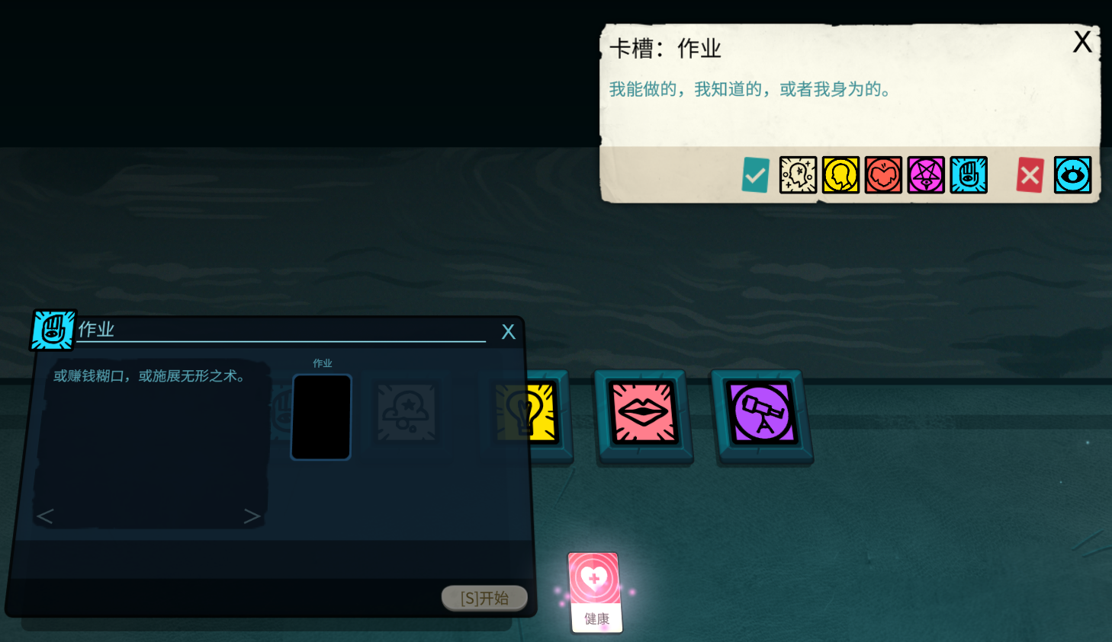

点击卡槽，右上角将会说明含有某种性相的特定的卡可以被放入卡槽内，含有其他性相的卡不可被放入卡槽内
同时，能够被放入的卡将会发光提示

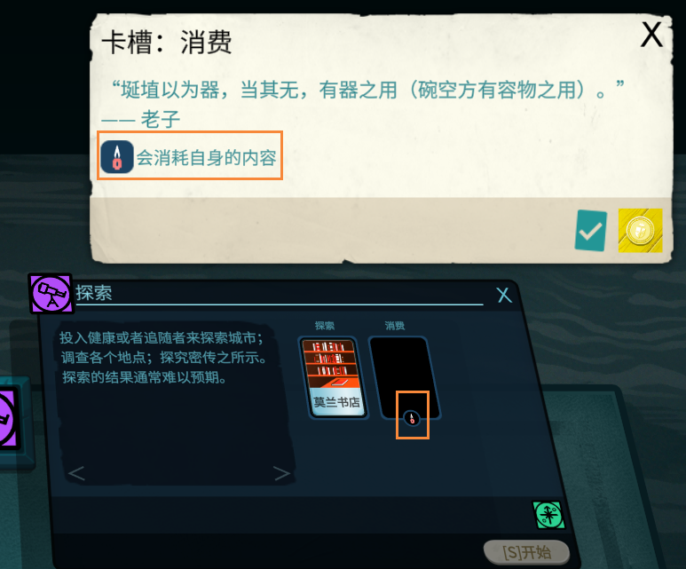

有蜡烛图标的情况下会消耗该卡槽内的卡
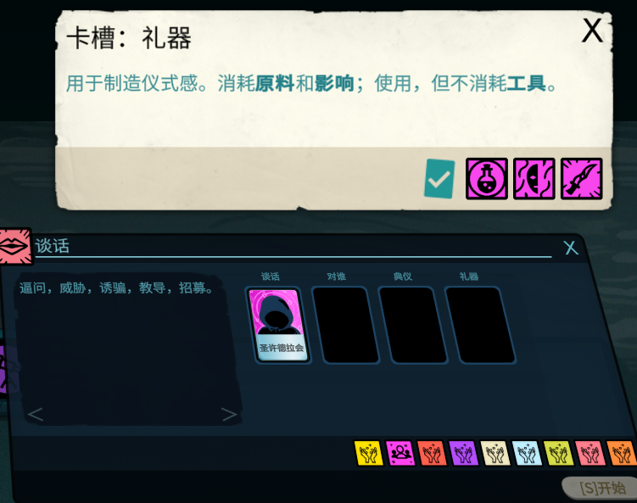

会在特定情况消耗的话，右上角文本、左侧的区域会说明

刃dlc城市
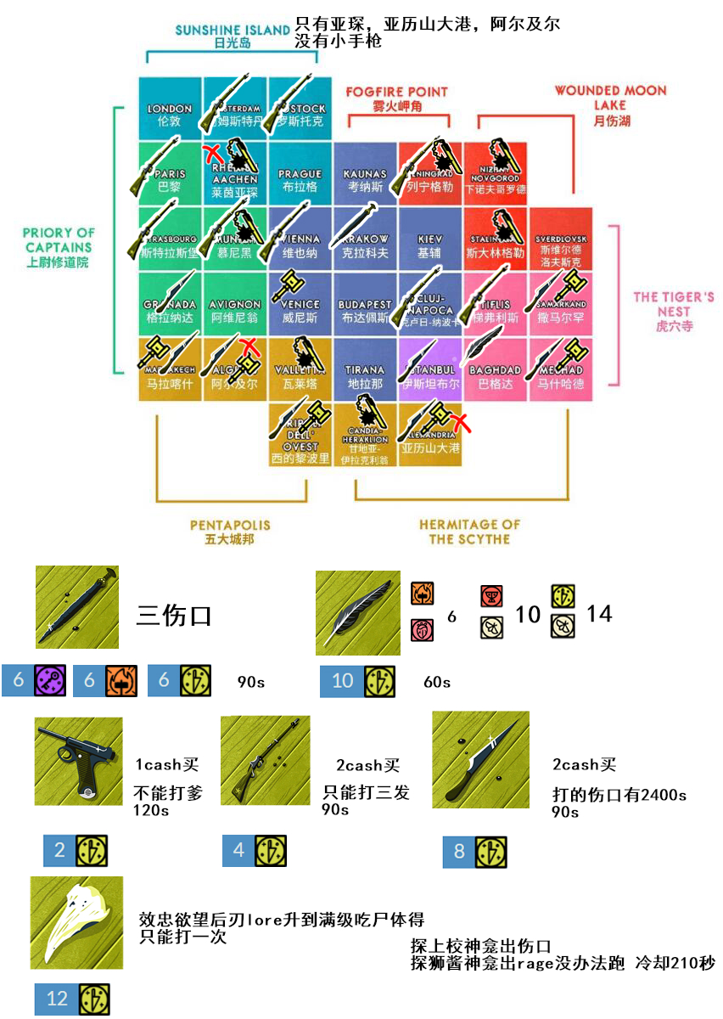
中文名 | 英文名 | connection关系 |  |  |  |  | license执照 |  | space房产 |  |  |  | opportunity机遇 |  |  |  |  |  |  |  |  | weapon武器 |  | ligeia丽姬娅 | shrine神龛 | 特殊道具 | 时间 | ally盟友 | 落地赠送
 |  | 官方op.connection.official | 黑道op.connection.underworld | 当权者op.connection.ruler | 圣者op.connection.holy | 激进op.connection.radicals | 医疗执照op.licence.medical | 进口执照op.licence.import | 办公室op.office | 仓库op.warehouse | 别墅op.townhouse | 隐秘的别墅op.villa | 炎热heat | 寒冷cold | 海洋sea | 高处heights | 猫cats | 信仰faith | 角斧 | 制花人 | 裂狼 | 小手枪weapon.a | 猎狮枪weapon.b
亚琛 | Aachen | 有 | 有 |  |  | 有 | 有 |  | 有 | 有 | 有 |  |  |  |  |  |  |  |  |  |  | 有 |  |  | 上校 |  | 夜晚/黎明 | 刃 女猎手 | /
亚历山大港 | Alexandria | 有 | 有 |  | 有 |  |  | 有 | 有 | 有 | 有 | 有 | 有 |  |  |  |  | 有 |  |  |  |  |  |  | 狮子匠 | 日之书残片1 | 夜晚/黎明 |  | / | 注：探索附赠探险地可获得布莱克伍德的协助。她可以实现你的愿望，或者可以给她看完整的日之书
阿尔及尔 | Algiers | 有 | 有 |  |  | 有 |  | 有 | 有 | 有 | 有 | 有 | 有 |  | 有 | 有 | 有 |  |  |  |  |  |  |  | 狮子匠 | 铸道具 | 黎明 |  | 地下关系
阿姆斯特丹 | amsterdam | 有 | 有 |  |  |  |  | 有 | 有 | 有 | 有 | 有 |  |  | 有 |  |  |  |  |  |  | 有 | 有 | 平旦夫人 |  |  | 日落/黎明 |  | 官方关系
阿维尼翁 | avignon | 有 | 有 |  |  |  | 有 |  | 有 | 有 | 有 | 有 |  |  |  |  |  |  |  |  |  | 有 |  |  |  | 杯道具，心8道具 | 日落/黎明 | 启 走私犯 | / | 注：心8工具购买
巴格达 | baghdad | 有 | 有 | 有 | 有 | 有 | 有 |  | 有 | 有 |  |  | 有 |  |  |  |  | 有 |  |  |  | 有 |  |  |  | 铸道具 | 黎明 |  | 官方关系 | 注：出羽毛
布达佩斯 | budapest | 有 | 有 |  |  |  | 有 |  | 有 | 有 | 有 | 有 |  |  |  |  |  |  |  |  |  | 有 |  | 美杜莎 |  | 杯道具，心道具 | 夜晚/黎明 |  | 地下关系 | 注：获得美杜莎进交流放入含蛾卡（消耗）后，获取不治之伤
克里特岛 | candia | 有 | 有 |  |  |  |  | 有 | 有 | 有 | 有 | 有 | 有 |  | 有 | 有 |  |  | 有 |  |  | 有 |  |  | 上校 | 心道具 | 黎明 |  | 双角斧影响 | 注：不含陌生人的口水（8启原料）时，将双角斧影响进工作可进入枭之神殿，给予覆画残迹性相物品获得雪茄，不给则获得陌生人的口水
克卢日-纳波卡 | Cluj-Napoca | 有 | 有 | 有 |  |  | 有 |  | 有 | 有 | 有 | 有 |  |  |  | 有 |  |  |  |  |  | 有 | 有 |  |  | 冬道具 | 日落/黎明 |  | 地下关系
格拉纳达 | granada | 有 | 有 |  |  |  | 有 |  | 有 | 有 | 有 | 有 | 有 |  |  | 有 | 有 |  |  | 有 |  | 有 |  |  |  | 心道具 | 夜晚/黎明/日落 | 灯 画家 | /
伊斯坦布尔 | istanbul | 有 | 有 |  | 有 | 有 |  | 有 | 有 | 有 |  |  | 有 |  | 有 | 有 | 有 | 有 |  |  |  | 有 |  |  |  | 日之书残片1 | 日落/黎明 |  | 激进关系
考纳斯 | kaunas | 有 | 有 | 有 | 有 |  | 有 |  | 有 | 有 | 有 | 有 |  | 有 |  |  |  | 有 |  |  | 有 | 有 |  |  |  | 铸道具 | 夜晚/黎明 | 冬 面包师 | /
基辅 | kiev | 有 | 有 |  | 有 | 有 | 有 |  | 有 | 有 |  |  |  |  |  | 有 |  | 有 |  |  |  | 有 |  | 马里内特(无需探索) |  | 启道具 | 日落/黎明 |  | /
克拉科夫 | krakow | 有 | 有 |  | 有 |  | 有 |  | 有 | 有 | 有 | 有 |  |  |  | 有 |  | 有 |  |  |  | 有 |  |  |  | 日之书残片2 | 黎明 |  | / | 注：附赠探险地可获得孤儿剑 可无限次数防御foe，且与解谜有关
列宁格勒 | Leningrad | 有 | 有 |  |  | 有 | 有 |  | 有 | 有 |  |  |  | 有 |  |  |  |  |  |  |  | 有 | 有 |  | 上校 |  | 日落/黎明 |  | 地下关系
伦敦 | London | 有 | 有 |  |  | 有 |  | 有 | 有 | 有 |  |  |  |  | 有 |  |  |  |  |  |  | 有 |  | 苏洛恰那 |  | 日之书残片2 | 黎明 |  | 地下关系
马拉喀什 | marrakech | 有 | 有 |  | 有 |  | 有 |  | 有 | 有 | 有 | 有 | 有 |  |  |  | 有 | 有 |  |  |  | 有 |  | E夫人 | 狮子匠 | 日之书残片3 | 日落/黎明 |  | 圣人关系 | 注：完成E夫人的任务，把女猎手带来
马什哈德 | Mashad | 有 | 有 |  | 有 |  | 有 |  | 有 | 有 | 有 | 有 | 有 |  |  |  | 有 | 有 |  |  |  | 有 |  |  | 狮子匠 | 铸道具 | 日落/黎明 |  | 悲痛
慕尼黑 | munich | 有 | 有 |  |  | 有 | 有 |  | 有 | 有 |  |  |  |  |  |  |  |  | 有 |  |  |  | 有 |  | 上校 |  | 夜晚/黎明 | 心 亚宁斯 | /
下诺夫哥罗德 | Nizhny | 有 | 有 |  |  | 有 | 有 |  | 有 | 有 |  |  |  | 有 |  |  |  |  |  |  |  | 有 |  |  | 上校 | 铸道具 | 日落/黎明 |  | 地下关系
巴黎 | Paris | 有 | 有 |  |  |  | 有 |  | 有 | 有 | 有 | 有 |  |  |  | 有 |  |  |  | 有 |  | 有 | 有 |  |  | 杯12道具 | 夜晚/黎明 |  | 地下关系
布拉格 | prague | 有 | 有 | 有 |  |  | 有 |  | 有 | 有 | 有 | 有 |  | 有 |  |  |  |  |  |  |  | 有 |  |  |  | 启道具 | 夜晚/黎明 |  | 地下关系
罗斯托克 | rostock | 有 | 有 |  |  |  |  | 有 | 有 | 有 | 有 | 有 |  | 有 | 有 |  |  |  |  |  |  |  | 有 |  |  | 蛾8道具 | 夜晚/黎明 |  | 亚宁斯别墅 | 注：蛾8画购买
萨尔玛汗 | samarkand | 有 | 有 |  | 有 | 有 | 有 |  | 有 | 有 |  |  |  |  |  |  | 有 | 有 |  |  |  | 有 |  |  | 狮子匠 | 日之书残片1 | 黎明 |  | 圣人关系
斯大林格勒 | stalingrad | 有 | 有 |  |  | 有 | 有 |  | 有 | 有 |  |  |  | 有 |  |  |  |  |  |  | 有 | 有 |  |  | 上校 | 蛾道具 | 夜晚/黎明 | 蛾 理发师 | /
斯特拉斯堡 | strasbourg | 有 | 有 |  |  |  | 有 |  | 有 | 有 | 有 | 有 |  |  |  |  |  |  | 有 |  |  | 有 | 有 |  |  | 启道具 | 黎明 |  | 隐秘
斯维尔德洛夫斯克 | sverdlovsk | 有 | 有 |  |  | 有 | 有 |  | 有 | 有 |  |  |  | 有 |  |  |  |  |  |  |  | 有 |  |  |  | 心道具 | 夜晚/黎明 |  | 官方关系
地拉那 | tirana | 有 | 有 | 有 |  |  | 有 |  | 有 | 有 | 有 | 有 |  |  |  |  |  |  |  | 有 |  | 有 |  |  |  |  | 日落/黎明 |  | 当权者关系机会
第比利斯 | tiflis | 有 | 有 |  |  | 有 | 有 |  | 有 | 有 |  |  |  |  |  | 有 |  |  |  |  | 有 | 有 | 有 |  |  | 日之书残片2 | 黎明 | 杯 瓦西尔 | /
的黎波里 | tripoli | 有 | 有 |  |  |  |  | 有 | 有 | 有 | 有 | 有 | 有 |  | 有 |  | 有 |  |  |  |  | 有 |  |  |  | 日之书残片3 | 日落/黎明 |  | /
瓦莱塔 | valletta | 有 | 有 |  |  |  |  | 有 | 有 | 有 | 有 | 有 |  |  | 有 |  |  |  |  |  |  | 有 |  |  | 上校 | 铸道具 | 黎明 |  | 当权者关系机会
威尼斯 | venice | 有 | 有 |  | 有 |  | 有 |  | 有 | 有 | 有 | 有 |  |  |  |  | 有 | 有 |  |  |  | 有 |  |  | 狮子匠 | 启道具 | 黎明 | 铸 研习者 | /
维也纳 | Vienna | 有 | 有 |  |  |  | 有 |  | 有 | 有 | 有 | 有 |  |  |  |  |  |  |  |  |  | 有 | 有 | K氏（无需探索） |  | 铸道具 | 黎明 |  | /
日光岛 | bornholm |  |  |  |  |  |  |  |  |  |  |  |  | 有 | 有 |  |  |  |  |  | 有 |  |  |  |  | 隐秘 | 日落
雾火岬角 | slettnes |  |  |  |  |  |  |  |  |  |  |  |  | 有 | 有 |  |  |  |  |  | 有 |  |  |  |  | 隐秘 | 日落/黎明
月伤湖 | cheko |  |  |  |  |  |  |  |  |  |  |  |  | 有 |  |  | 有 |  |  |  | 有 |  |  |  |  | 隐秘 | 黎明
虎穴寺 | paro |  |  |  |  |  |  |  |  |  |  |  |  | 有 |  | 有 | 有 | 有 |  |  |  |  |  |  |  | 隐秘 | 黎明
镰隐寺 | messana |  |  |  |  |  |  |  |  |  |  |  | 有 |  |  | 有 |  |  | 有 |  |  |  |  |  |  | 隐秘 | 日落/黎明
五城 | ghardaia |  |  |  |  |  |  |  |  |  |  |  | 有 |  |  |  | 有 |  |  | 有 |  |  |  |  |  | 隐秘 | 黎明
船长修道院 | morbihan |  |  |  |  |  |  |  |  |  |  |  |  |  | 有 |  |  | 有 | 有 |  |  |  |  |  |  | 隐秘 | 夜晚/黎明

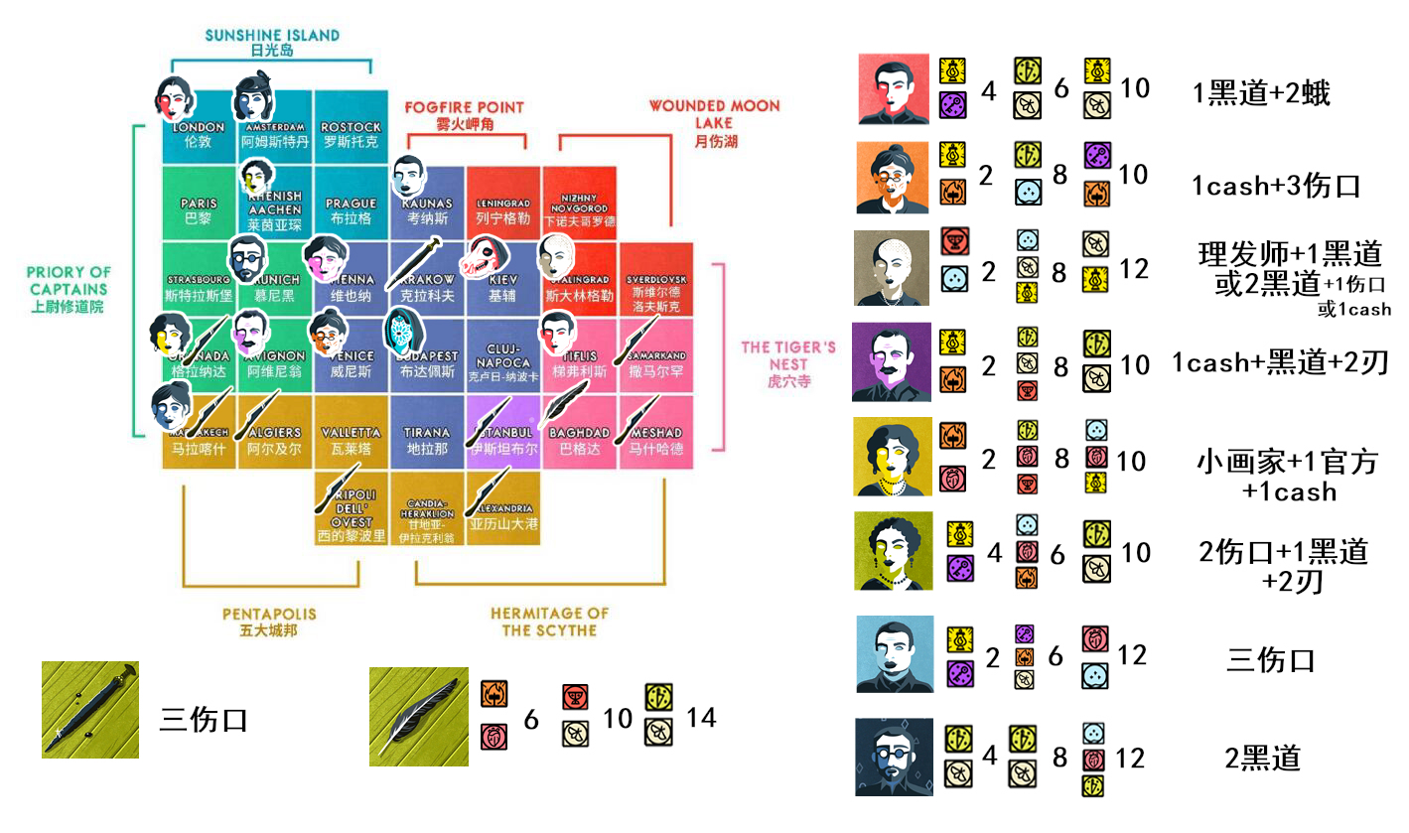
1.与丝绒飞升有关的地点 |  |  | 丝绒飞升所需材料：带pentiment覆画残迹属性的任意七种道具（表格中蓝颜色的）此外需要冬道具晨光竖笛，和sea海洋一起使用可召唤平旦夫人，交给她七个所需物品就可以飞升。第一次遇到平旦夫人给她任意个有pentiment覆画残迹属性的道具就会给你竖笛，竖笛只能使用一次！
2.升级秘传：用清算人尸体或去自己侍奉的司辰的神龛升级。如果是裂狼飞升，上校狮子匠的都可以去。
3.武器与道具的机遇都是独一！！错过就没有了！被清算人抢了也买不到了！
4.与裂狼飞升有关的地点。
5.具有远方性相，到达花两块钱，落地赠送1张隐秘
6.所有城市走完时，突入荒野探索必出伤月湖，在伤月湖勘探时必出隐秘

藏宝地阻碍 |  |  |  |  | 推荐过法
亚历山大港
4启/4灯 - 8心/8灯/8蛾/8冬 - 12灯/12蛾 |  |  |  |  | /
克拉科夫
4心/4刃/4冬 - 8蛾/8灯/8冬 - 12心/12冬 |  |  |  |  | 3伤口
巴格达
6心/6铸 - 10蛾/10杯 - 14刃/14冬 |  |  |  |  | /
亚琛
4灯/4启 - 6心/6冬/6铸 - 10刃/10蛾 |  |  |  |  | 2伤口+1地下关系+2刃
阿维尼翁
2灯/2铸 - 8刃/8蛾/8杯 - 10刃/10蛾 |  |  |  |  | 1钱+地下关系+2刃
格拉纳达
2心/2铸 - 8心/8刃/8杯 - 10心/10冬/10灯 |  |  |  |  | 灯同伙+官方关系+1钱
考纳斯
2灯/2启 - 6启/6铸/6蛾 - 12心/12冬 |  |  |  |  | 三伤口
慕尼黑
4蛾/4刃 - 8刃/8蛾 - 12刃/12心/12冬 |  |  |  |  | 2地下关系
斯大林格勒
2冬/2杯 - 8冬/8蛾/8灯 - 12灯/12蛾 |  |  |  |  | 蛾同伙+1地下关系/2地下关系+1伤口或1钱
第比利斯
4灯/4启 - 6刃/6蛾 - 10灯/10蛾 |  |  |  |  | 1地下关系+2蛾
威尼斯
2铸/2灯 - 8冬/8刃 - 10启/10铸 |  |  |  |  | 1钱+3伤口
*两个图有误，不同处按文字为准

